1.รวม
โครงการภายใต้เป้าหมายแผนแม่บทย่อย: 150202 ผู้สูงอายุมีความเป็นอยู่ที่ดีขึ้นอย่างต่อเนื่อง
กรุณา Log in เข้าระบบ eMENSCR ก่อนดำเนินการ Click ที่ link โครงการนั้น ๆ
หมายเหตุ : หากไม่ Login จะไม่สามารถดูรายละเอียดโครงการได้

ชื่อโครงการ / การดำเนินงาน | ปีงบประมาณ | วันที่เริ่มต้นโครงการ | วันที่สิ้นสุดโครงการ | หน่วยงานระดับกองหรือเทียบเท่า | หน่วยงานระดับกรมหรือเทียบเท่า | หน่วยงานระดับกระทรวงหรือเทียบเท่า | ประเภทโครงการ | องค์ประกอบ | ปัจจัย
ศูนย์ที่พักอาศัยสำหรับผู้สูงอายุแบบครบวงจร (Senior Complex) บนที่ราชพัสดุ | 2561 | ตุลาคม 2560 | กันยายน 2565 | กองบริหารที่ราชพัสดุภูมิภาค | กรมธนารักษ์ | กระทรวงการคลัง |  | 150202V02 | 150202V02F02
โครงการอบรมเชิงปฏิบัติการให้ความรู้ด้านการดูแลสุขภาวะ (Science Smart Life) | 2562 | ตุลาคม 2561 | กันยายน 2562 | คณะวิทยาศาสตร์ | มหาวิทยาลัยราชภัฏจันทรเกษม | กระทรวงการอุดมศึกษา วิทยาศาสตร์ วิจัยและนวัตกรรม |  | 150202V05 | 150202V05F05
โครงการ สร้างและส่งเสริมความเป็นพลเมืองดีตามรอยพระยุคลบาทด้านการศึกษาสู่การปฏิบัติ สำนักงานศึกษาธิการจังหวัดอุดรธานี | 2563 | มีนาคม 2563 | กันยายน 2563 | สำนักงานศึกษาธิการจังหวัดอุดรธานี | สำนักงานปลัดกระทรวงศึกษาธิการ | กระทรวงศึกษาธิการ |  | 0 | 0F00
โครงการส่งเสริมการประกอบอาชีพให้ผู้สุงอายุ | 2563 | ตุลาคม 2562 | กันยายน 2563 | กองส่งเสริมการมีงานทำ | กรมการจัดหางาน | กระทรวงแรงงาน |  | 150202V01 | 150202V01F01
โครงการคุ้มครองและพิทักษ์สิทธิผู้สูงอายุ | 2563 | ตุลาคม 2562 | กันยายน 2563 | กองส่งเสริมสวัสดิการและคุ้มครองสิทธิผู้สูงอายุ | กรมกิจการผู้สูงอายุ | กระทรวงการพัฒนาสังคมและความมั่นคงของมนุษย์ |  | 150202V02 | 150202V02F01
โครงการส่งเสริมให้ความรู้แก่แรงงานนอกระบบเพื่อก้าวสู่สังคมสูงวัย (Ageing Society) (ปีงบประมาณ 2563) | 2563 | ตุลาคม 2562 | กันยายน 2563 | กองคุ้มครองแรงงานนอกระบบ | กรมสวัสดิการและคุ้มครองแรงงาน | กระทรวงแรงงาน |  | 150202V02 | 150202V02F01
โครงการส่งเสริมสวัสดิการเพื่อพัฒนาคุณภาพชีวิตแรงงานสูงอายุ (ปีงบประมาณ 2563) | 2563 | ตุลาคม 2562 | กันยายน 2563 | กองสวัสดิการแรงงาน | กรมสวัสดิการและคุ้มครองแรงงาน | กระทรวงแรงงาน |  | 150202V02 | 150202V02F01
โครงการพัฒนาระบบการดูแลสุขภาพช่องปากผู้สูงอายุ | 2563 | ตุลาคม 2562 | กันยายน 2563 | สำนักทันตสาธารณสุข | กรมอนามัย | กระทรวงสาธารณสุข |  | 150202V03 | 150202V03F02
โครงการพัฒนาด้านสังคม กิจกรรมหลักที่3.1 กิจกรรมย่อยที่ 3.1.2 การยกระดับคุณภาพชีวิตผู้สูงอายุในชุมชน | 2563 | ตุลาคม 2562 | กันยายน 2563 | ส่วนแผนงาน สำนักงานอธิการบดี | มหาวิทยาลัยเทคโนโลยีสุรนารี | กระทรวงการอุดมศึกษา วิทยาศาสตร์ วิจัยและนวัตกรรม |  | 150202V05 | 150202V05F05
โครงการแพทย์จีนบริการวิชาการเพื่อชุมชน | 2563 | ตุลาคม 2562 | กันยายน 2563 | วิทยาลัยการแพทย์ทางเลือก | มหาวิทยาลัยราชภัฏจันทรเกษม | กระทรวงการอุดมศึกษา วิทยาศาสตร์ วิจัยและนวัตกรรม |  | 150202V05 | 150202V05F05
โครงการหลักสูตรการเสริมสร้างสุขภาวะผู้สูงวัยบ้านป่าตุ้มดอน อำเภอพร้าว จังหวัดเชียงใหม่ | 2563 | ตุลาคม 2562 | กันยายน 2563 | สำนักงานอธิการบดี | มหาวิทยาลัยราชภัฏเชียงใหม่ | กระทรวงการอุดมศึกษา วิทยาศาสตร์ วิจัยและนวัตกรรม |  | 150202V05 | 150202V05F03
โครงการจัดตั้งศูนย์การศึกษาและวิจัยสู่ความเป็นเลิศด้านอุตสาหกรรม บริการและดูแลสุขภาพผู้สูงอายุ | 2563 | ตุลาคม 2562 | กันยายน 2563 | คณะวิทยาการจัดการ | มหาวิทยาลัยราชภัฏยะลา | กระทรวงการอุดมศึกษา วิทยาศาสตร์ วิจัยและนวัตกรรม |  | 150202V05 | 150202V05F03
โครงการส่งเสริมการประกอบอาชีพอิสระให้ผู้สูงอายุ | 2564 | ตุลาคม 2563 | กันยายน 2564 | กองส่งเสริมการมีงานทำ | กรมการจัดหางาน | กระทรวงแรงงาน |  | 150202V01 | 150202V01F01
โครงการส่งเสริมการจ้างงานผู้สูงอายุในอาชีพที่เหมาะสมกับวัยและประสบการณ์ | 2564 | ตุลาคม 2563 | กันยายน 2564 | กองพัฒนาระบบบริการจัดหางาน | กรมการจัดหางาน | กระทรวงแรงงาน |  | 150202V01 | 150202V01F01
โครงการจัดการความรู้เพื่อส่งเสริมและพัฒนาคุณภาพชีวิตของผู้สูงอายุ | 2564 | ตุลาคม 2563 | กันยายน 2564 | กองแผนงานและงบประมาณ | สถาบันวิทยาลัยชุมชน | กระทรวงการอุดมศึกษา วิทยาศาสตร์ วิจัยและนวัตกรรม |  | 150202V01 | 150202V01F01
โครงการสร้างเครือข่ายการคุ้มครองแรงงานนอกระบบในสังคมสูงวัย (ปีงบประมาณ 2564) | 2564 | ตุลาคม 2563 | กันยายน 2564 | กองคุ้มครองแรงงานนอกระบบ | กรมสวัสดิการและคุ้มครองแรงงาน | กระทรวงแรงงาน |  | 150202V02 | 150202V02F01
โครงการพระสงฆ์กับการพัฒนาสุขภาวะ ปี 2564 | 2564 | ตุลาคม 2563 | กันยายน 2564 | สำนักอนามัยผู้สูงอายุ | กรมอนามัย | กระทรวงสาธารณสุข |  | 150202V03 | 150202V03F01
โครงการพัฒนาระบบการดูแลส่งเสริมสุขภาพผู้สูงอายุในชุมชนแบบบูรณาการ | 2564 | ตุลาคม 2563 | กันยายน 2564 | สำนักอนามัยผู้สูงอายุ | กรมอนามัย | กระทรวงสาธารณสุข |  | 150202V03 | 150202V03F03
พัฒนาผลิตภัณฑ์และการบริการด้านชีววิทยาศาสตร์สุขภาพเพื่อรองรับสังคมผู้สูงอายุ | 2564 | ตุลาคม 2563 | กันยายน 2564 | โปรแกรมบริหารและพัฒนาเทคโนโลยีเครื่องมือแพทย์และหุ่นยนต์ทางการแพทย์ชั้นสูง | ศูนย์ความเป็นเลิศด้านชีววิทยาศาสตร์ (องค์การมหาชน) (ศลช.) | กระทรวงการอุดมศึกษา วิทยาศาสตร์ วิจัยและนวัตกรรม |  | 150202V03 | 150202V03F02
โครงการดูแลสุขภาพช่องปากพร้อมมูลเพื่อผู้สูงอายุแบบไร้รอยต่อ | 2564 | ตุลาคม 2563 | กันยายน 2564 | สำนักยุทธศาสตร์การแพทย์ | กรมการแพทย์ | กระทรวงสาธารณสุข |  | 150202V03 | 150202V03F03
โครงการเสริมสร้างความเข้มแข็งทางสังคมและระบบการดูแลผู้สูงอายุสมองเสื่อม | 2564 | ตุลาคม 2563 | กันยายน 2564 | สำนักยุทธศาสตร์การแพทย์ | กรมการแพทย์ | กระทรวงสาธารณสุข |  | 150202V03 | 150202V03F03
โครงการพัฒนาระบบการป้องกันโรคระดับทุติยภูมิ เพื่อดูแลรักษากลุ่มอาการหรือโรคที่พบบ่อยในผู้สูงอายุ | 2564 | ตุลาคม 2563 | กันยายน 2564 | สำนักยุทธศาสตร์การแพทย์ | กรมการแพทย์ | กระทรวงสาธารณสุข |  | 150202V03 | 150202V03F03
โครงการการจัดระบบรับปรึกษา ระบบส่งต่อและระบบติดตามการดูแลระยะกลาง (intermediate care) สำหรับผู้ป่วยสูงอายุหลังการผ่าตัดและผู้สูงอายุที่มีภาวะเปราะบาง | 2564 | ตุลาคม 2563 | กันยายน 2564 | สำนักยุทธศาสตร์การแพทย์ | กรมการแพทย์ | กระทรวงสาธารณสุข |  | 150202V03 | 150202V03F03
โครงการจัดระบบอาชีวอนามัยสำหรับแรงงานสูงอายุ | 2564 | ตุลาคม 2563 | กันยายน 2564 | สำนักยุทธศาสตร์การแพทย์ | กรมการแพทย์ | กระทรวงสาธารณสุข |  | 150202V03 | 150202V03F03
โครงการพัฒนาระบบบริการสุขภาพผู้สูงอายุในสถานบริการสุขภาพแต่ละระดับเพื่อผู้สูงอายุได้รับการดูแลรักษา ส่งต่ออย่างเหมาะสม | 2564 | ตุลาคม 2563 | กันยายน 2564 | สำนักยุทธศาสตร์การแพทย์ | กรมการแพทย์ | กระทรวงสาธารณสุข |  | 150202V03 | 150202V03F03
โครงการพัฒนาระบบการดูแลและป้องกันภาวะหกล้มในผู้สูงอายุตามบริบทพื้นที่ | 2564 | ตุลาคม 2563 | กันยายน 2564 | สำนักยุทธศาสตร์การแพทย์ | กรมการแพทย์ | กระทรวงสาธารณสุข |  | 150202V03 | 150202V03F03
โครงการพัฒนาระบบและกลไกการสร้างและบริหารจัดการผู้บริบาลผู้สูงอายุที่บูรณาการความร่วมมือระดับชาติและพื้นที่ | 2564 | เมษายน 2564 | กันยายน 2564 | สำนักอนามัยผู้สูงอายุ | กรมอนามัย | กระทรวงสาธารณสุข | โครงการภายใต้กิจกรรม Big Rock | 150202V03 | 150202V03F03
โครงการพัฒนาระบบข้อมูลกลางของผู้สูงอายุและระดับการพึ่งพา โดยใช้ Digital Platform ที่บูรณาการข้อมูลของทุกหน่วยงานที่เกี่ยวข้อง | 2564 | เมษายน 2564 | กันยายน 2564 | สำนักอนามัยผู้สูงอายุ | กรมอนามัย | กระทรวงสาธารณสุข | โครงการภายใต้กิจกรรม Big Rock | 150202V03 | 150202V03F03
โครงการด้านผู้สูงอายุเพื่อเป้าหมาย SDGs | 2564 | ตุลาคม 2563 | กันยายน 2564 | กองบริหารแผนและงบประมาณการวิจัย | สำนักงานการวิจัยแห่งชาติ | กระทรวงการอุดมศึกษา วิทยาศาสตร์ วิจัยและนวัตกรรม |  | 150202V04 | 150202V04F02
โครงการพัฒนาสุขภาพและคุณภาพชีวิตผู้สูงวัยในยุค NEW Normal | 2564 | ตุลาคม 2563 | กันยายน 2564 | สำนักงานอธิการบดี | มหาวิทยาลัยราชภัฏศรีสะเกษ | กระทรวงการอุดมศึกษา วิทยาศาสตร์ วิจัยและนวัตกรรม |  | 150202V04 | 150202V04F01
โครงการส่งเสริมให้ผู้สูงอายุมีสภาพแวดล้อมที่่เหมาะสม | 2564 | ตุลาคม 2563 | กันยายน 2564 | สำนักงานกลาง | สำนักงานพัฒนาวิทยาศาสตร์และเทคโนโลยีแห่งชาติ (พว.) | กระทรวงการอุดมศึกษา วิทยาศาสตร์ วิจัยและนวัตกรรม |  | 150202V05 | 150202V05F01
โครงการสร้างผู้สูงวัยและผู้ด้อยโอกาสเป็นกำลังคนดิจิทัลสู้ภัยไซเบอร์ | 2565 | ตุลาคม 2564 | กันยายน 2565 | ฝ่ายกลยุทธ์องค์กร | สำนักงานส่งเสริมเศรษฐกิจดิจิทัล | กระทรวงดิจิทัลเพื่อเศรษฐกิจและสังคม |  | 150202V01 | 150202V01F01
โครงการ Coding เพื่อผู้สูงอายุ | 2565 | ตุลาคม 2564 | กันยายน 2565 | ฝ่ายกลยุทธ์องค์กร | สำนักงานส่งเสริมเศรษฐกิจดิจิทัล | กระทรวงดิจิทัลเพื่อเศรษฐกิจและสังคม |  | 150202V01 | 150202V01F01
โครงการพัฒนาสุขภาพและคุณภาพชีวิตผู้สูงวัยในยุค NEW Normal | 2565 | ตุลาคม 2563 | กันยายน 2564 | สำนักงานอธิการบดี | มหาวิทยาลัยราชภัฏศรีสะเกษ | กระทรวงการอุดมศึกษา วิทยาศาสตร์ วิจัยและนวัตกรรม |  | 150202V04 | 150202V04F01
โครงการส่งเสริมเคหกิจเกษตรในครัวเรือนเกษตรสูงวัย | 2565 | ตุลาคม 2564 | กันยายน 2565 | กองพัฒนาเกษตรกร | กรมส่งเสริมการเกษตร | กระทรวงเกษตรและสหกรณ์ |  | 150202V04 | 150202V04F01
พัฒนาผลิตภัณฑ์และการบริการด้านชีววิทยาศาสตร์สุขภาพเพื่อรองรับสังคมผู้สูงอายุ | 2565 | ตุลาคม 2564 | กันยายน 2565 | โปรแกรมบริหารและพัฒนาเทคโนโลยีเครื่องมือแพทย์และหุ่นยนต์ทางการแพทย์ชั้นสูง | ศูนย์ความเป็นเลิศด้านชีววิทยาศาสตร์ (องค์การมหาชน) | กระทรวงการอุดมศึกษา วิทยาศาสตร์ วิจัยและนวัตกรรม |  | 150202V03 | 150202V03F02
...

2.เรียงVC
 |  | โครงการภายใต้เป้าหมายแผนแม่บทย่อย: 150202 ผู้สูงอายุมีความเป็นอยู่ที่ดีขึ้นอย่างต่อเนื่อง
กรุณา Log in เข้าระบบ eMENSCR ก่อนดำเนินการ Click ที่ link โครงการนั้น ๆ
หมายเหตุ : หากไม่ Login จะไม่สามารถดูรายละเอียดโครงการได้
โครงการที่ปรากฎเป็นโครงการที่ผ่านการอนุมัติจากผู้บริหาร (M7) ของหน่วยงานเท่านั้น (ข้อมูล ณ เดือนมิถุนายน 2566)

องค์ประกอบ | ปัจจัย | ชื่อโครงการ / การดำเนินงาน | ปีงบประมาณ | วันที่เริ่มต้นโครงการ | วันที่สิ้นสุดโครงการ | หน่วยงานระดับกองหรือเทียบเท่า | หน่วยงานระดับกรมหรือเทียบเท่า | หน่วยงานระดับกระทรวงหรือเทียบเท่า | ประเภทโครงการ
0 | 0F00 | โครงการ สร้างและส่งเสริมความเป็นพลเมืองดีตามรอยพระยุคลบาทด้านการศึกษาสู่การปฏิบัติ สำนักงานศึกษาธิการจังหวัดอุดรธานี | 2563 | มีนาคม 2563 | กันยายน 2563 | สำนักงานศึกษาธิการจังหวัดอุดรธานี | สำนักงานปลัดกระทรวงศึกษาธิการ | กระทรวงศึกษาธิการ
150202V01 | 150202V01F01 | โครงการส่งเสริมการประกอบอาชีพให้ผู้สุงอายุ | 2563 | ตุลาคม 2562 | กันยายน 2563 | กองส่งเสริมการมีงานทำ | กรมการจัดหางาน | กระทรวงแรงงาน
150202V01 | 150202V01F01 | โครงการส่งเสริมการประกอบอาชีพอิสระให้ผู้สูงอายุ | 2564 | ตุลาคม 2563 | กันยายน 2564 | กองส่งเสริมการมีงานทำ | กรมการจัดหางาน | กระทรวงแรงงาน
150202V01 | 150202V01F01 | โครงการส่งเสริมการจ้างงานผู้สูงอายุในอาชีพที่เหมาะสมกับวัยและประสบการณ์ | 2564 | ตุลาคม 2563 | กันยายน 2564 | กองพัฒนาระบบบริการจัดหางาน | กรมการจัดหางาน | กระทรวงแรงงาน
150202V01 | 150202V01F01 | โครงการจัดการความรู้เพื่อส่งเสริมและพัฒนาคุณภาพชีวิตของผู้สูงอายุ | 2564 | ตุลาคม 2563 | กันยายน 2564 | กองแผนงานและงบประมาณ | สถาบันวิทยาลัยชุมชน | กระทรวงการอุดมศึกษา วิทยาศาสตร์ วิจัยและนวัตกรรม
150202V01 | 150202V01F01 | โครงการสร้างผู้สูงวัยและผู้ด้อยโอกาสเป็นกำลังคนดิจิทัลสู้ภัยไซเบอร์ | 2565 | ตุลาคม 2564 | กันยายน 2565 | ฝ่ายกลยุทธ์องค์กร | สำนักงานส่งเสริมเศรษฐกิจดิจิทัล | กระทรวงดิจิทัลเพื่อเศรษฐกิจและสังคม
150202V01 | 150202V01F01 | โครงการ Coding เพื่อผู้สูงอายุ | 2565 | ตุลาคม 2564 | กันยายน 2565 | ฝ่ายกลยุทธ์องค์กร | สำนักงานส่งเสริมเศรษฐกิจดิจิทัล | กระทรวงดิจิทัลเพื่อเศรษฐกิจและสังคม
150202V01 | 150202V01F01 | โครงการส่งเสริมการประกอบอาชีพให้ผู้สูงอายุ | 2565 | ตุลาคม 2564 | กันยายน 2565 | กองส่งเสริมการมีงานทำ | กรมการจัดหางาน | กระทรวงแรงงาน
150202V01 | 150202V01F01 | โครงการส่งเสริมการจ้างงานผู้สูงอายุในอาชีพที่เหมาะสมกับวัยและประสบการณ์ | 2565 | ตุลาคม 2564 | กันยายน 2565 | กองพัฒนาระบบบริการจัดหางาน | กรมการจัดหางาน | กระทรวงแรงงาน
...

3.Pivot VC
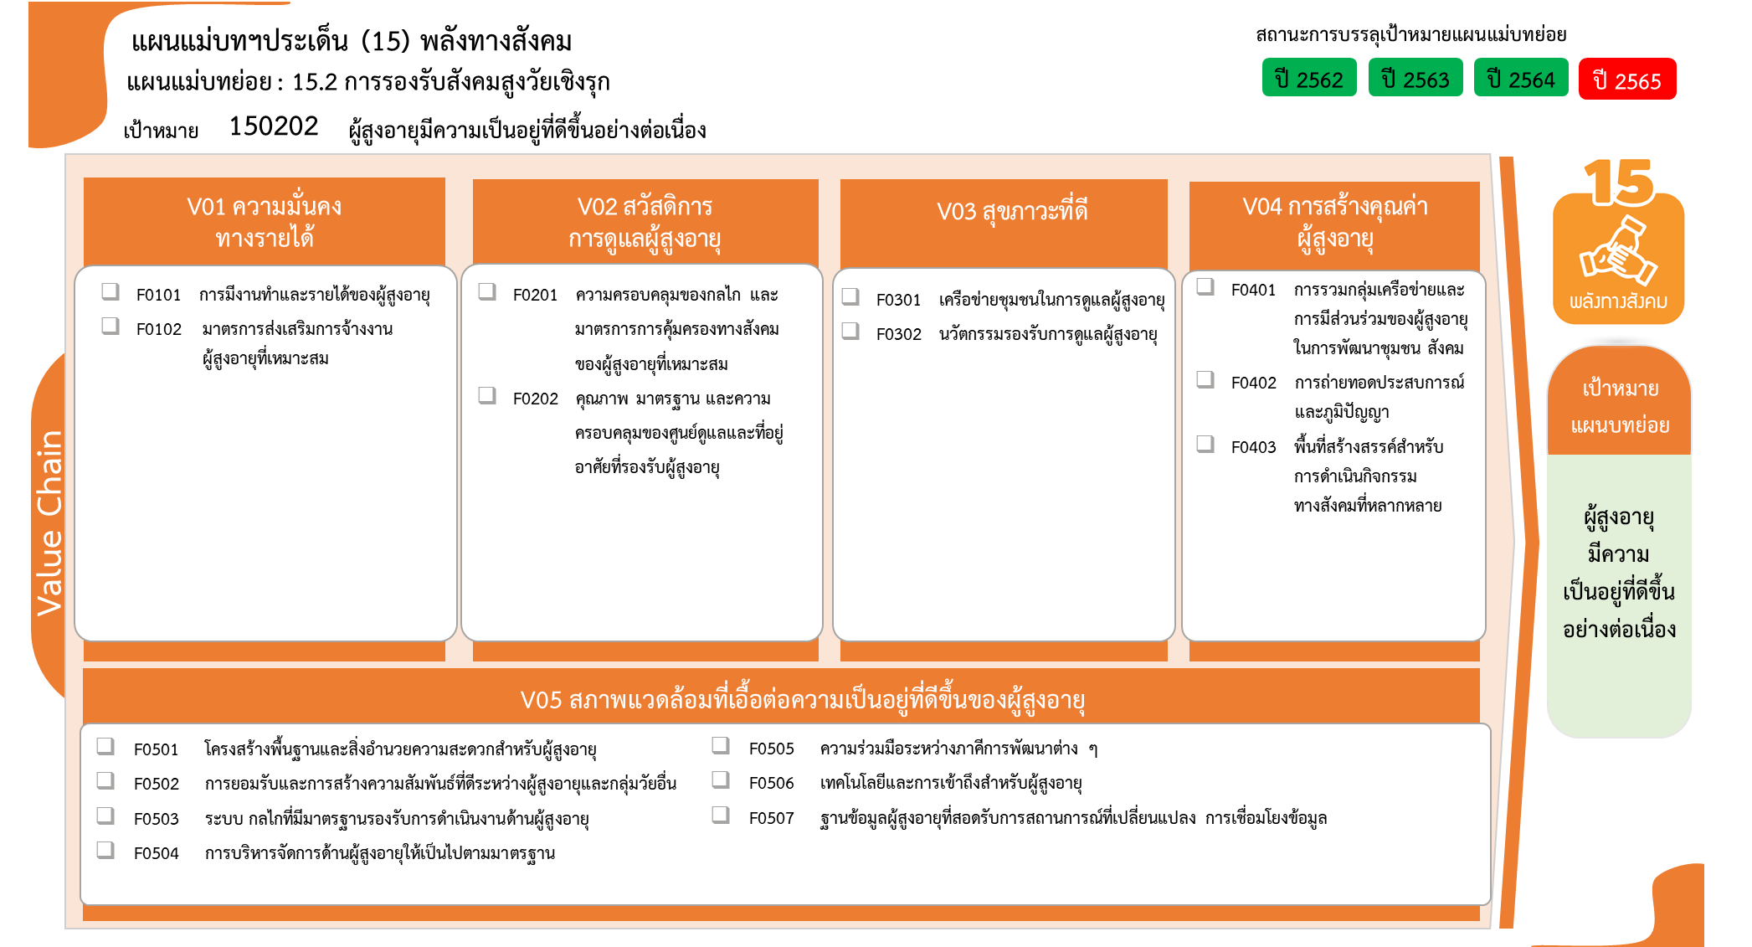
...
2562 | 2563 | 2564 | 2565 | 2566 | รวมจำนวนทั้งสิ้น
 | 1 | 3 | 5 |  | 9
 | 1 | 3 | 5 |  | 9
 | 3 | 1 | 1 |  | 6
5 โครงการ
 | 3 | 1 | 1 |  | 5
9 โครงการ
5 โครงการ
 |  |  |  |  | 1
0 โครงการ
5 โครงการ
3 โครงการ
 | 1 | 12 | 4 | 2 | 19
1 โครงการ
 |  | 1 | 2 | 2 | 5
12 โครงการ
 | 1 | 1 | 1 |  | 3
 |  | 10 | 1 |  | 11
2 โครงการ
 |  | 2 | 6 |  | 8
 |  | 1 | 4 |  | 5
 |  | 1 |  |  | 1
 |  |  | 2 |  | 2
1 | 4 | 1 | 9 |  | 15
5 โครงการ
3 โครงการ
3 โครงการ
 |  | 1 | 4 |  | 5
1 โครงการ
รวมทั้งสิ้น 58 โครงการ
 |  |  | 3 |  | 3
2 โครงการ
1 โครงการ
 | 2 |  |  |  | 2
0 โครงการ
1 | 2 |  |  |  | 3
 |  |  | 1 |  | 1
 |  |  | 1 |  | 1
โครงการที่ไม่สอดคล้องกับองค์ประกอบและปัจจัยใดของเป้าหมายแผนแม่บทย่อย จำนวน 1 โครงการ
 | 1 |  |  |  | 1
 | 1 |  |  |  | 1
1 | 10 | 19 | 25 | 2 | 58

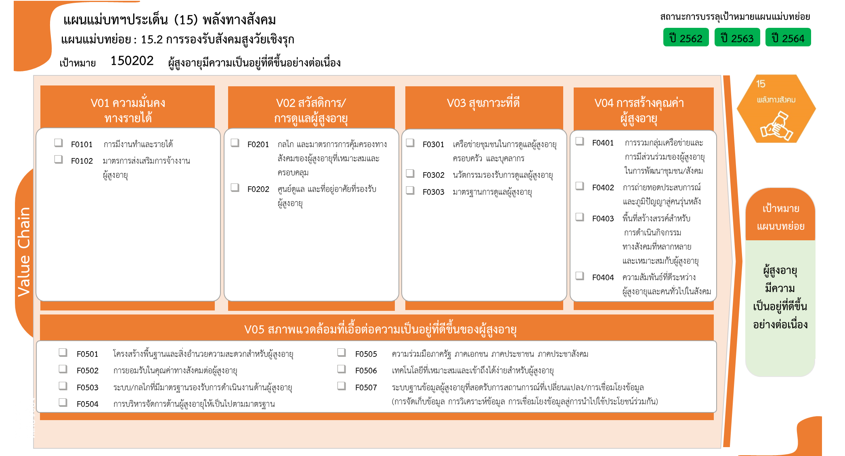
...
9 โครงการ
5 โครงการ
5 โครงการ
0 โครงการ
5 โครงการ
3 โครงการ
1 โครงการ
11 โครงการ
1 โครงการ
2 โครงการ

0 โครงการ

5 โครงการ
3 โครงการ
3 โครงการ
1 โครงการ
2 โครงการ
1 โครงการ
รวมทั้งสิ้น 58 โครงการ
0 โครงการ

